Hełm_dla_strażaków
 |  |  |  |  | baza-nw.ciop.pl
Kalkulator naddatków wymiarowych wynikających stosowania środków ochrony głowy
Środki ochrony głowy
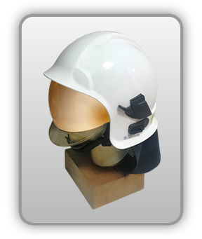 | Hełm ochronny strażaków
Zagrożenia | 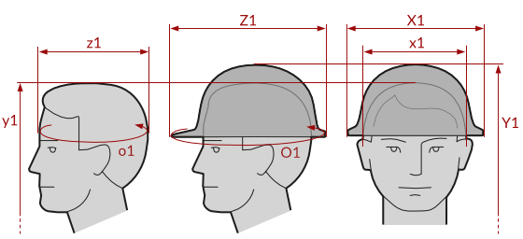
• Elektryczne • Mechaniczne • Termiczne • Chemiczne

Kalkulator naddatków wymiarowych przemysłowego hełmu ochronnego dla energetyków z osłoną twarzy
Typ NW | miara antropo­metryczna y1, x1, z1, o1 [cm] | wymiar całkowity Y1, X1, Z1, O1 [cm] |  | wymiar naddatku [cm] |  | przyrost względny [%]
 |  | min | max | min | max | min | max
NW do wysokości ciała człowieka dla Y1 (góra) | 185.0 | 194.6 | 196.2 | 9.6 | 11.2 | 5.2 | 6.1
NW szerokości X1 | 17.1 | 27.0 | 28.2 | 9.9 | 11.1 | 57.9 | 64.9
NW głębokości Z1 | 19.5 | 30.0 | 31.5 | 10.5 | 12.0 | 53.8 | 61.5
NW obwodu O1 | 57.0 | 91.0 | 94.0 | 34.0 | 37.0 | 59.6 | 64.9

Opracowano na podstawie wyników V etapu programu wieloletniego „Poprawa bezpieczeństwa i warunków pracy”, finansowanego w zakresie badań naukowych i prac rozwojowych ze środków Narodowego Centrum Badań i Rozwoju. Projekt I.PB.10: Opracowanie danych do nowego atlasu miar człowieka, związanych ze stosowaniem środków ochrony indywidualnej z uwzględnieniem wybranych parametrów widzenia. Koordynator programu: Centralny Instytut Ochrony Pracy – Państwowy Instytut Badawczy.

